温控器售前对照表
温控器售前对照表（试用版） 制表：魏启航 审核： 2019.8.
注：1、以下产品均不匹配家用一对一空调
序号 | 系列 | 温控器类型 | 温控器细分类 | 常规/特制 | 适用空调 |  | 适用地暖 |  | 适用新风 |  | 是否搭配能 智能系统 | 施工预埋布线提示 | 安装注意事项 | 补充内容
 |  |  |  |  | 水空调 (2线制及3线制) | 氟机多联空调 (配天基网关& 空调协议适配器) | 水地暖 （2线制及3线制） | 电地暖 （安培数/2线制及3线制） | 强电新风 （品牌/型号/2线制及3线制） | 弱电新风 (品牌、配天基网关)
1 | 简约 | 段式屏温控器 | 强电温控器 (不带通讯) | 常规 | ✓ | 不匹配 |  |  |  |  | 不匹配 | 请根据说明书按所需功能接线布线。 | 1、安装前需与电工沟通，安装力度适中，固定即可，不要将支架打变形，否则会出现面板扣不上。 2、建议电工使用普通螺丝刀手动安装，力度适中，出现问题的概率会减少。
暂未开发
暂未开发
2 |  |  | 强电温控器带RS485 | 常规 | ✓ | 不匹配，与实际匹配方式不符 |  |  |  |  | ✓ | 对接智能系统 ②：多个面板之间的连接应该手拉手布线； 无系统时，请根据说明书按所需功能接线布线。
3 |  |  | 弱电温控器带RS485,插拔端子 | 常规 | 仅在对接系统时，当作操作界面使用 ① | ✓ |  |  |  |  | ✓ | 1）对接智能系统时 ③：多个面板之间手拉手布线； 2）对接氟机空调时 ④：天基网关、天基温控器\新风、协议适配器需手拉手形式连接布设RS485专用通讯线。
4 | 贵族 德褀 德玺 融合 极简 雅致 | 电容屏温控器 | TD强电温控器 带RS485 | 常规 | ✓ 仅2线制 | 不匹配 | ✓ | 暂未开发 | 暂未开发 | 不匹配 | ✓ | 对接智能系统 ②：多个面板之间的连接应该手拉手布线； 无系统时，请根据说明书按所需功能接线布线。 | 1、安装前需与电工沟通，安装力度适中，固定即可，不要将支架打变形，否则会出现面板扣不上。 2、建议电工使用普通螺丝刀手动安装，力度适中，出现问题的概率会减少。 3、贵族、德玺老款边框需使用平头螺丝安装。
5 |  |  | TD9弱电温控器带RS485， 插拔端子/ RJ45水晶头 | 常规 | 仅在对接系统时，当作操作界面使用 ① | ✓ | 仅在对接系统使用 | 仅在对接系统使用 | 不匹配 | 氟机多联系统，新风面板界面需要走特制流程，硬件与温控器常规产品一致。 | ✓ | 1）对接智能系统时 ③：多个面板之间手拉手布线； 2）对接氟机空调时 ④：天基网关、天基温控器\新风、协议适配器需手拉手形式连接布设RS485专用通讯线。
 | 注： ①-④ 注释的进一步说明请查看第3页“1-4注释解析”。
 | 特制产品需留意公司库存。
 | TD/TD9电容屏温控器，RJ45水晶头、插线端子产品均为常规，订单中应明确需求。

Selection tables
Selection tables for T&J thermostat
updated: | Sept 12,2019

Tables | Content
A. | Direct connection with RCU in one-to-one connection
B. | Direct connection with RCU in one-to-one connection
C. | Standalone thermostat with FCU
D. | Standalone thermostat with FCU (with RS485)
E. | Standalone alone heating
F. | Standalone heating with RS485

A | Direct connection with RCU in one-to-one connection
 | - use modbus protocol

 |  | Series | supply | output type | mode | standalone (RJ45 jack) | standalone (screw terminal)
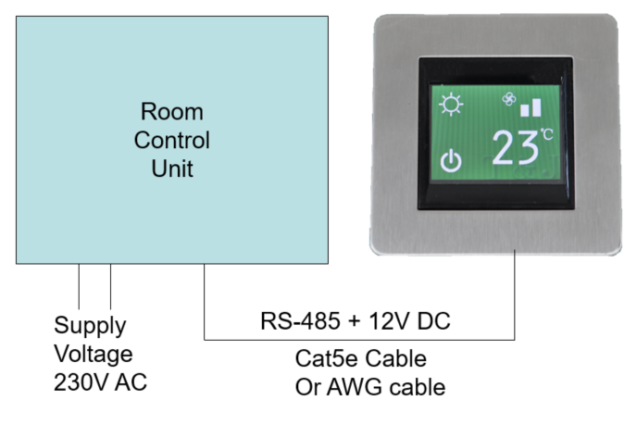

 |  | K, EB, G, JC | 12V - 24V DC | interface only | cooling/fan | xx-TD-70A | xx-TD-70AT
 |  |  |  |  | cooling/fan/heating | xx-TD-72A | xx-TD-72AT
 |  |  |  |  | cooling/fan/heating/dry | xx-TD-73A | xx-TD-73AT
 |  | HC | 12V DC | interface only | cooling/fan | HC4201TA-90A | HC4201TA-90AT
 |  |  |  |  | cooling/fan/heating | HC4201TA-92A | HC4201TA-92AT
 |  |  |  |  | cooling/fan/heating/dry | HC4201TA-93A | HC4201TA-93AT
 |  |  | 24V DC | ** | **

B. | Direct connection with RCU in one-to-one connection
 | - use modbus protocol
 | - provide local output in thermostat

 |  | Series | supply | output type | mode | standalone (RJ45 jack) | standalone (screw terminal) | with controller (screw terminal)
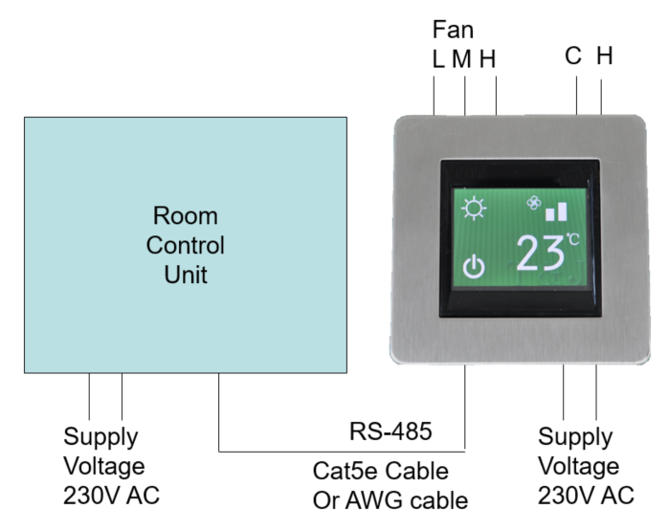
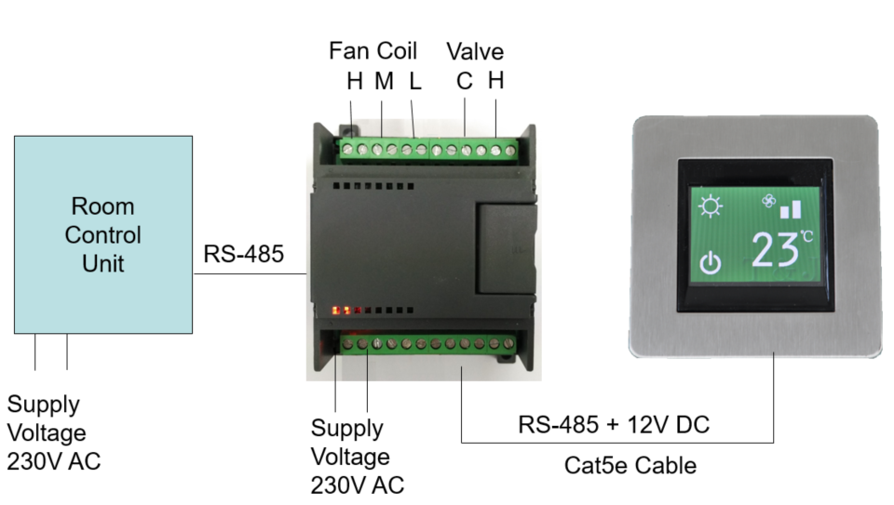

 |  | K,EB,G,JC | 12V - 24V DC | digital (2-wire) | **
 |  |  |  | digital (3-wire) | **
 |  |  |  | Analogue | **
 |  |  | 240V AC | digital (2-wire) | cooling/fan | xx-TD-00A | xx-TD-00AT | xx-TD-70A + DL-B32C
 |  |  |  |  | cooling/fan/heating | xx-TD-02A | xx-TD-02AT | xx-TD-72A + DL-B32C
 |  |  |  |  | cooling/fan/heating/dry
 |  |  |  | digital (3-wire) | **
 |  |  |  | Analogue | cooling/fan |  |  | xx-TD-70A + DL-B33C
 |  |  |  |  | cooling/fan/heating
 |  |  |  |  | cooling/fan/heating/dry
 |  | HC | 12V - 24V DC | digital (2-wire) | **
 |  |  |  | digital (3-wire) | **
 |  |  |  | Analogue | **
 |  |  | 240V AC | digital (2-wire) | cooling/fan | HC4201TA-00A | HC4201TA-00AT | HC4201TA-90A + DL-B32C
 |  |  |  |  | cooling/fan/heating | HC4201TA-02A | HC4201TA-02AT | HC4201TA-92A+ DL-B32C
 |  |  |  |  | cooling/fan/heating/dry
 |  |  |  | digital (3-wire) | cooling/fan | HC4201TA-00A | HC4201TA-00AT
 |  |  |  |  | cooling/fan/heating | HC4201TA-02A | HC4201TA-02AT
 |  |  |  |  | cooling/fan/heating/dry | HC4201TA-03A | HC4201TA-03AT
 |  |  |  | Analogue | cooling/fan |  |  | HC4201TA-90A + DL-B33C
 |  |  |  |  | cooling/fan/heating
 |  |  |  |  | cooling/fan/heating/dry

C. | Standalone thermostat with FCU

 |  | Series | supply | output type | air-con mode | standalone | with controller
 |  | K, EB, G, JC | 240V AC | digital (2-wire) | cooling/fan | xx-TD-00 | xx-TD-70A + DL-B32C
 |  |  |  |  | cooling/fan/heating | xx-TD-02 | xx-TD-72A + DL-B32C
 |  |  |  |  | cooling/fan/heating/dry
 |  |  |  | digital (3-wire) | **
 |  |  |  | Analogue | cooling/fan |  | xx-TD-70A + DL-B33C
 |  |  |  |  | cooling/fan/heating
 |  |  |  |  | cooling/fan/heating/dry
 |  | HC |  | digital (2-wire) | cooling/fan | HC4201TA-00 | HC4201TA-90A + DL-B32C
 |  |  |  |  | cooling/fan/heating | HC4201TA-02 | HC4201TA-92A+ DL-B32C
 |  |  |  |  | cooling/fan/heating/dry
 |  |  |  | digital (3-wire) | cooling/fan | HC4201TA-00
 |  |  |  |  | cooling/fan/heating | HC4201TA-02
 |  |  |  |  | cooling/fan/heating/dry | HC4201TA-03
 |  |  |  | Analogue | cooling/fan |  | HC4201TA-90A + DL-B33C
 |  |  |  |  | cooling/fan/heating
 |  |  |  |  | cooling/fan/heating/dry

D. | Standalone thermostat with FCU (with RS485)

 |  | Series | supply | output type | mode | standalone | with controller
 |  | K, EB, G, JC | 240V AC | digital (2-wire) | cooling/fan | xx-TD-00M | xx-TD-70A + DL-B32C
 |  |  |  |  | cooling/fan/heating | xx-TD-02M | xx-TD-72A + DL-B32C
 |  |  |  |  | cooling/fan/heating/dry
 |  |  |  | digital (3-wire) | **
 |  |  |  | Analogue | cooling/fan |  | xx-TD-70A + DL-B33C
 |  |  |  |  | cooling/fan/heating
 |  |  |  |  | cooling/fan/heating/dry
 |  | HC |  | digital (2-wire) | cooling/fan | HC4201TA-00M | HC4201TA-90A + DL-B32C
 |  |  |  |  | cooling/fan/heating | HC4201TA-02M | HC4201TA-92A+ DL-B32C
 |  |  |  |  | cooling/fan/heating/dry
 |  |  |  | digital (3-wire) | cooling/fan | HC4201TA-00M
 |  |  |  |  | cooling/fan/heating | HC4201TA-02M
 |  |  |  |  | cooling/fan/heating/dry | HC4201TA-03M
 |  |  |  | Analogue | cooling/fan |  | HC4201TA-90A + DL-B33C
 |  |  |  |  | cooling/fan/heating
 |  |  |  |  | cooling/fan/heating/dry

E. | Standalone alone heating

 |  | Series | supply | output type | mode | Selection
 |  | K, EB, G, JC | 240V AC | digital (2-wire) | heating only | xx-TD-05
 |  |  |  | digital (3-wire)
 |  |  |  | Analogue
 |  | HC |  | digital (2-wire) |  | HC4201TA-05
 |  |  |  | digital (3--wire)
 |  |  |  | analogue

F. | Standalone heating with RS485

 |  | Series | supply | output type | mode | Selection
 |  | K, EB, G, JC | 240V AC | digital (2-wire) | heating | xx-TD-05M
 |  |  |  | digital (3-wire)
 |  |  |  | Analogue
 |  | HC |  | digital (2-wire) |  | HC4201TA-05M
 |  |  |  | digital (3--wire)
 |  |  |  | analogue

